상품제안서
탈부착 마우스패드 165x127mm | 상품코드: S24621

 |  |  |  |  |  |  | 02-713-8555 | www.synergygift.co.kr
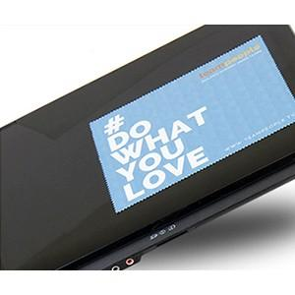

【상세/제작정보】

【인쇄/포장옵션】 | 풀칼라 / OPP(비닐)

【공급단가】 | 수량 | 500~ | 1,000~ | 3,000~ | 10,000~ | 20,000~
*VAT별도 | 단가 | 1,100원 | 1,040원 | 990원 | 960원 | 950원

【상품 URL】 | https://www.synergygift.co.kr:443/src/goods_detail.php?gdno=24621

